処理概要
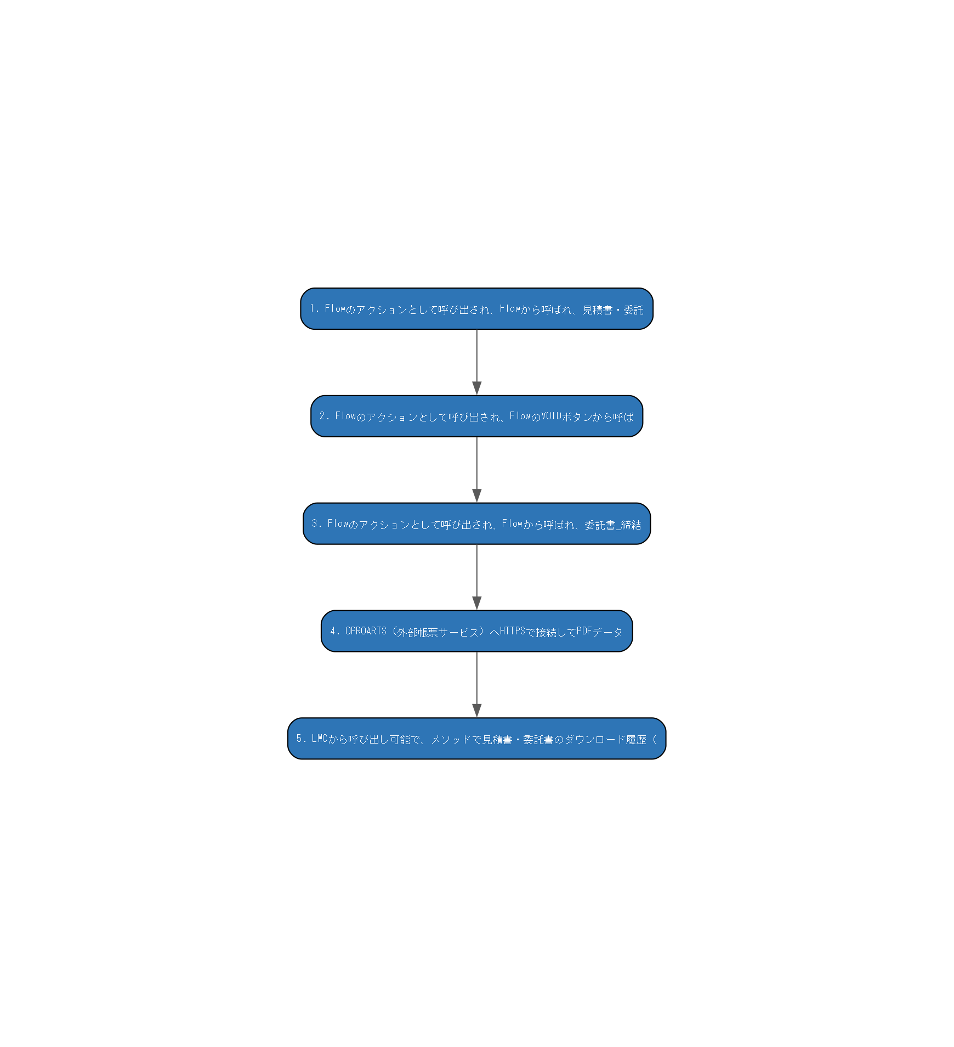
詳細設計書 — 処理概要

■ 1. 処理概要
No | 処理内容 | コンポーネント | 分岐条件
1 | Flowのアクションとして呼び出され、Flowから呼ばれ、見積書・委託 Flowのアクションとして呼び出され、Flowから呼ばれ、見積書・委託書のPDFをOPROARTS APIで生成してContentVersionに保存し、Quote__cに紐付ける。見積明細の集計値（税込・税抜・消費税合計）をパラメータとして組み立てる責務を持つ。 ■ 受け取るデータ: List<Id>（Quote__c Id） ■ 出力・更新内容: ContentVersion/ContentDocumentLink（PDF Blob保存）、Quote__c更新（QuoteLinkId__c・CommissionedLinkId__c） ■ エラー処理: try-catch内でSystem.debug（エラー通知なし） | QuoteController
2 | Flowのアクションとして呼び出され、FlowのVOIDボタンから呼ば Flowのアクションとして呼び出され、FlowのVOIDボタンから呼ばれ、VOID版見積書PDFをOPROARTS APIで生成してContentVersionに保存する。 ■ 受け取るデータ: List<Id>（Quote__c Id） ■ 出力・更新内容: ContentVersion（VOID PDF保存） ■ エラー処理: try-catch内でSystem.debug | QuoteVOIDController
3 | Flowのアクションとして呼び出され、Flowから呼ばれ、委託書_締結 Flowのアクションとして呼び出され、Flowから呼ばれ、委託書_締結済PDFをOPROARTS APIで生成・保存し、委託担当者への完了メールを送信する。 ■ 受け取るデータ: List<Id>（Quote__c Id） ■ 出力・更新内容: ContentVersion（PDF保存）、メール送信 ■ エラー処理: try-catch内でSystem.debug | CommissionedController
4 | OPROARTS（外部帳票サービス）へHTTPSで接続してPDFデータ OPROARTS（外部帳票サービス）へHTTPSで接続してPDFデータをBlobとして取得する。2段階リダイレクト処理（POST→302→GET）を実装し、PDF Blobを返す単一責務クラス。 ■ 受け取るデータ: テンプレート名（tp）、帳票パラメータ（td1/td2、URLエンコード済みCSV）、ファイル名 ■ 出力・更新内容: Blob（PDFデータ） ■ エラー処理: CalloutException。ステータス200/302以外は処理なし（戻り値null） | OproartsApiService
5 | LWCから呼び出し可能で、メソッドで見積書・委託書のダウンロード履歴（ LWCから呼び出し可能で、メソッドで見積書・委託書のダウンロード履歴（DownloadHistory__c）を記録する。Experience Cloudでのファイルダウンロード時に呼ばれる。 ■ 受け取るデータ: Quote__c Id または Billing__c Id ■ 出力・更新内容: DownloadHistory__c（insert） ■ エラー処理: AuraHandledException | DownloadCountController

■ 2. 処理フロー図（自動生成）

対象オブジェクト
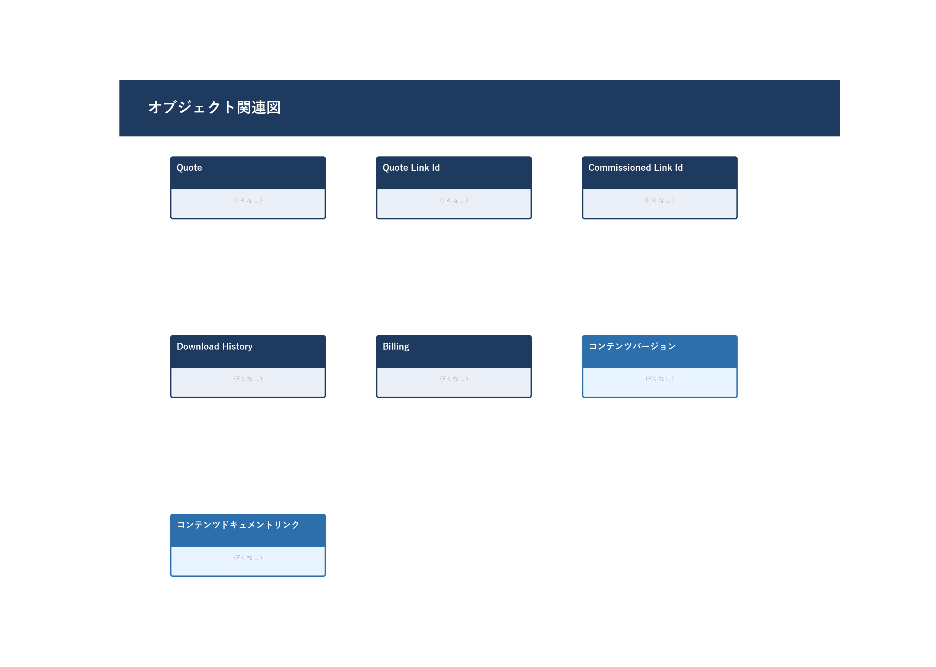
詳細設計書 — 対象オブジェクト

■ 1. 対象オブジェクト・項目一覧
オブジェクト名 | 項目ラベル | 項目API名 | 読み書き区分 | 備考
Quote (Quote__c) | （詳細は個票参照） | -
Quote Link Id (QuoteLinkId__c) | （詳細は個票参照） | -
Commissioned Link Id (CommissionedLinkId__c) | （詳細は個票参照） | -
Download History (DownloadHistory__c) | （詳細は個票参照） | -
Billing (Billing__c) | （詳細は個票参照） | -
コンテンツバージョン (ContentVersion) | （詳細は個票参照） | -
コンテンツドキュメントリンク (ContentDocumentLink) | （詳細は個票参照） | -

■ 2. オブジェクト関連図（自動生成）

関連コンポーネント
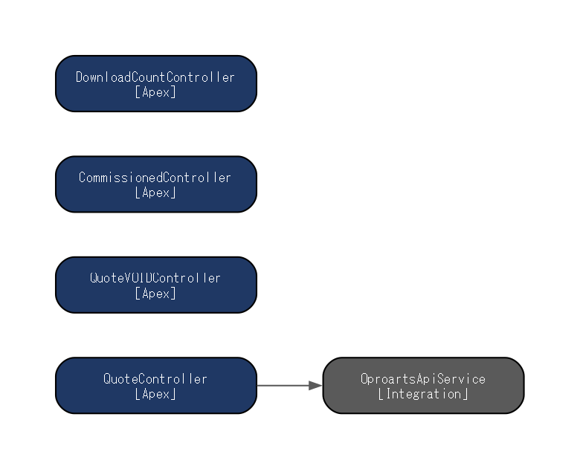
詳細設計書 — 関連コンポーネント

■ 1. 関連コンポーネント一覧
コンポーネント名 | 種別 | 役割
QuoteController | Apex | Flowのアクションとして呼び出され、Flowから呼ばれ、見積書・委託書のPDFをOPROARTS APIで生成してContentVersionに保存し、Quote__cに紐付ける。見積明細の集計値（税込・税抜・消費税合計）をパラメータとして組み立てる責務を持つ。
QuoteVOIDController | Apex | Flowのアクションとして呼び出され、FlowのVOIDボタンから呼ばれ、VOID版見積書PDFをOPROARTS APIで生成してContentVersionに保存する。
CommissionedController | Apex | Flowのアクションとして呼び出され、Flowから呼ばれ、委託書_締結済PDFをOPROARTS APIで生成・保存し、委託担当者への完了メールを送信する。
OproartsApiService | Integration | OPROARTS（外部帳票サービス）へHTTPSで接続してPDFデータをBlobとして取得する。2段階リダイレクト処理（POST→302→GET）を実装し、PDF Blobを返す単一責務クラス。
DownloadCountController | Apex | LWCから呼び出し可能で、メソッドで見積書・委託書のダウンロード履歴（DownloadHistory__c）を記録する。Experience Cloudでのファイルダウンロード時に呼ばれる。

■ 2. コンポーネント関連図（自動生成）

